关系图
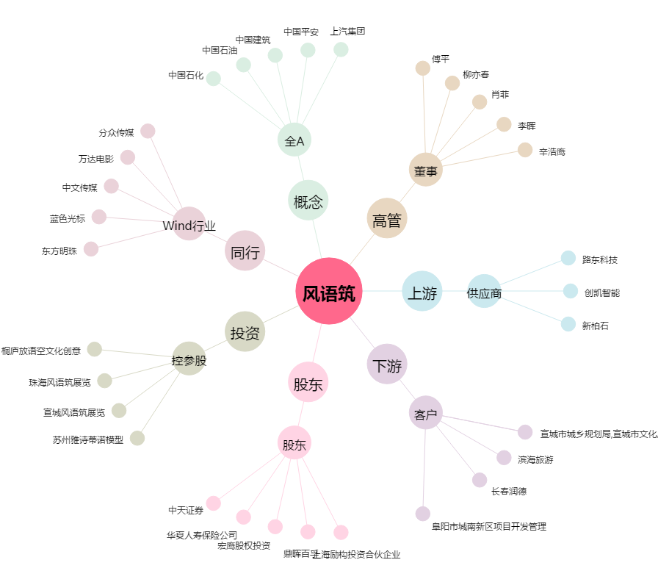
风语筑[603466.SH] - 关系概览图

